Đăng nhập
Project Name | Website Quản Lý Và Đặt Món Ăn Trên ASP.NET CORE
Module Code | Đăng nhập
 | Hoàn thành | Lỗi | Chưa kiểm tra | Bị chặn | Tổng lần kiểm tra
Round 1 | 8 | 0 | 0 | 0 | 8
Round 2 | 8 | 0 | 0 | 0 | 8
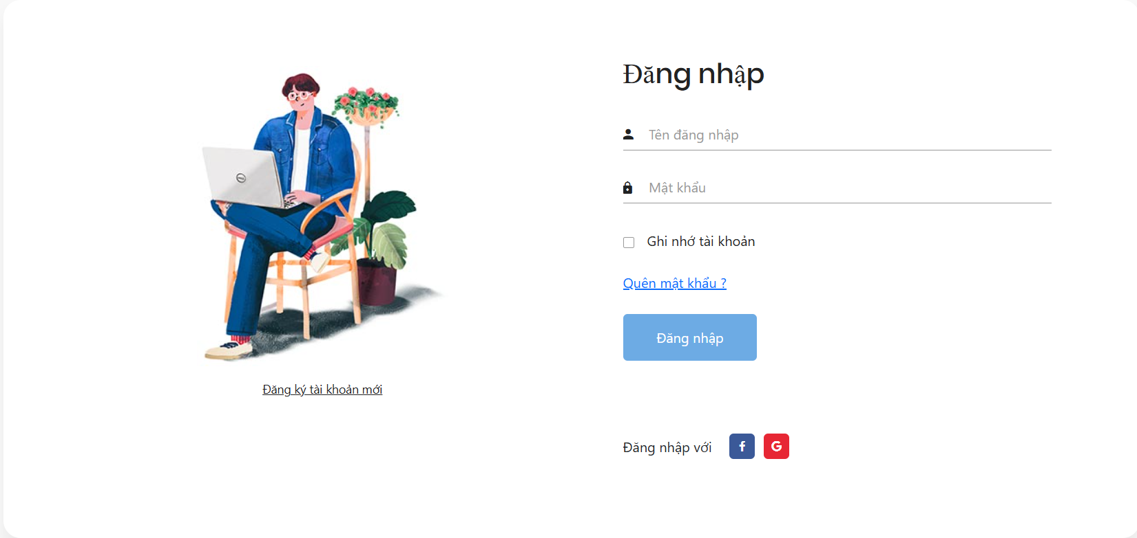

Test Case ID | Mô tả | Quy trình | Điều kiện tiên quyết | Kết quả mong đợi | Kết quả thực tế | Kết quả |  |  |  |  |  | Chú thích
 |  |  |  |  |  | Vòng 1 |  |  | Vòng 2
 |  |  |  |  |  | Trạng thái | Ngày kiểm tra | Người kiểm tra | Trạng thái | Ngày kiểm tra | Người kiểm tra
GUI_SHOW Đăng nhập
GUI-DN01 | [Đăng nhập] Label |  |  | -Label : black -Status : enable | -Label : black -Status : enable | Passed | 2021-03-31 | Long | Passed | 2021-03-31 | Long
GUI-DN02 | [Tên đăng nhập] Textbox |  |  | -Text color : black -Status : enable | -Text color : black -Status : enable | Passed | 2021-03-31 | Long | Passed | 2021-03-31 | Long
GUI-DN03 | [Mật khẩu] Textbox |  |  | -Text color : black -Status : enable | -Text color : black -Status : enable | Passed | 2021-03-31 | Long | Passed | 2021-03-31 | Long
GUI-DK04 | [Đăng nhập] Button |  |  | -Text color : white -Status : enable | -Text color : white -Status : enable | Passed | 2021-03-31 | Long | Passed | 2021-03-31 | Long
GUI-DK05 | [Google]LinkButton |  |  | - icon -Status : enable | -Icon : red -Status : enable | Passed |  | Long | Passed |  | Long
GUI-DK06 | [facefook]LinkButton |  |  | - icon -Status : enable | -Icon : red -Status : enable | Passed |  | Long | Passed |  | Long
GUI-DK07 | [Quên mật khẩu] LinkButton |  |  | -LinkButton: blue -Status : enable | -LinkButton: blue -Status : enable | Passed |  | Long | Passed |  | Long
GUI-DK08 | [Đăng ký tài khaonr] LinkButton |  |  | -LinkButton: black -Status : enable | -LinkButton: black -Status : enable | Passed |  | Long | Passed |  | Long
FUNCTION_SHOW Đăng nhập
FUNC-DN01 | Xác thực trang đăng nhập đang hiển thị | 1. Khởi động trang chủ. 2 .Hiển thị trang đăng nhập. | Truy cập vào hệ thống | Hiển thị trang đăng nhập . | Hiển thị trang đăng nhập . | Passed | 2021-03-31 | Long | Passed | 2021-03-31 | Long
FUNC-DN02 | Đăng nhập thành công vào trang chủ | 1. Nhập user name: longkolp16. 2. Nhâp password: 123456qa. 3.Nhấn nút "Đăng nhập" | Truy cập vào hệ thống | Thông báo đăng nhập thành công, sau đó hiển thị trang chủ | Thông báo đăng nhập thành công, sau đó hiển thị trang chủ | Passed | 2021-03-31 | Long | Passed | 2021-03-31 | Long
FUNC-DN03 | Đăng nhập thất bại khi điền sai Username hoặc Password | 1.Nhập User name :adijia 2.Nhập password: quiFHUIf 3. Nhấn nút "Log in" | Truy cập vào hệ thống | Hệ thống thông báo lỗi : "Tên đăng nhập hoặc mật khẩu không đúng, vui lòng nhập lại!" | Hệ thống thông báo lỗi : "Tên đăng nhập hoặc mật khẩu không đúng, vui lòng nhập lại!" | Passed | 2021-03-31 | Long | Passed | 2021-03-31 | Long
FUNC-DN04 | Để trống trường "Mật khẩu". | 1 .Nhập use name 2. Không nhập dữ liệu trường "Mật khẩu". 3. Click "Đăng nhập". | Truy cập vào hệ thống | Thông báo lỗi : "Bạn chưa nhập mật khẩu vàol !" | Thông báo lỗi : "Bạn chưa nhập mật khẩu vàol !" | Passed | 2021-03-31 | Long | Passed | 2021-03-31 | Long
FUNC-DN05 | Để trống trường "Tên đăng nhập" | 1 .Không nhập use name 2. Nhập mât khẩu :123456. 3. Click "Đăng nhập". | Truy cập vào hệ thống | Hệ thống thông báo lỗi : "Nhập sai tên đăng nhập hoặc mật khẩu,vui lòng nhập lại". | Hệ thống thông báo lỗi : "Nhập sai tên đăng nhập hoặc mật khẩu,vui lòng nhập lại". | Passed | 2021-03-31 | Long | Passed | 2021-03-31 | Long
FUNC-DN06 | Đăng nhập thành công bằng tài khoản google | Nhấn nút Icon google | Truy cập vào hệ thống | Thông báo đăng nhập thành công, sau đó hiển thị trang chủ | Hiển thị trang chủ | Passed |  | Long |  |  | Long
FUNC-DN07 | Đăng nhập thành công bằng tài khoản Facebook | Nhấn nút Icon Facebook | Truy cập vào hệ thống | Thông báo đăng nhập thành công, sau đó hiển thị trang chủ | Hiển thị trang chủ | Passed |  | Long | Passed |  | Long
FUNC-DN08 | Để trống tất cả các trường dữ liêu | 1 .Không nhập use name 2. Không nhập dữ liệu trường "Mật khẩu". 3. Click "Đăng nhập". | Truy cập vào hệ thống | Hệ thống thông báo :" Vui lòng nhập user name/ password " | Hệ thống thông báo :" Vui lòng nhập user name/ password " | Passed | 2021-03-31 | Long | Passed | 2021-03-31 | Long

Đăng ký
Project Name | Website Quản Lý Và Đặt Món Ăn Trên ASP.NET CORE
Module Code | Đăng ký
 | Hoàn thành | Lỗi | Chưa kiểm tra | Bị chặn | Tổng lần kiểm tra
Round 1 | 8 | 0 | 0 | 0 | 8
Round 2 | 8 | 0 | 0 | 0 | 8
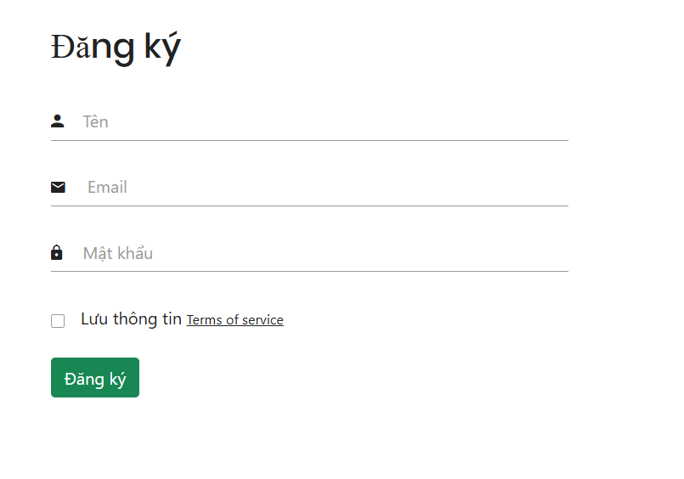

Test Case ID | Mô tả | Quy trình | Điều kiện tiên quyết | Kết quả mong đợi | Kết quả thực tế | Kết quả |  |  |  |  |  | Chú thích
 |  |  |  |  |  | Vòng 1 |  |  | Vòng 2
 |  |  |  |  |  | Trạng thái | Ngày kiểm tra | Người kiểm tra | Trạng thái | Ngày kiểm tra | Người kiểm tra
GUI_SHOW Đăng ký
GUI-DK01 | [Đăng ký] Label |  |  | -Label : black -Status : enable | -Label : black -Status : enable | Passed | 2021-03-31 | Tài | Passed | 2021-03-31 | Tài
GUI-DK02 | [Tên] Textbox |  |  | -Text color : black -Status : enable | -Text color : black -Status : enable | Passed | 2021-03-31 | Tài | Passed | 2021-03-31 | Tài
GUI-DK03 | [Email] Textbox |  |  | -Text color : black -Status : enable | -Text color : black -Status : enable | Passed | 2021-03-31 | Tài | Passed | 2021-03-31 | Tài
GUI-DK04 | [Mật khẩu] Textbox |  |  | -Text color : white -Status : enable | -Text color : white -Status : enable | Passed | 2021-03-31 | Tài | Passed | 2021-03-31 | Tài
GUI-DK05 | [Đăng ký] Button |  |  | -Text color : white -Status : enable | -Text color : white -Status : enable | Passed |  | Tài | Passed |  | Long
FUNCTION_SHOW Đăng nhập
FUNC-DK01 | Xác thực trang đăng ký đang hiển thị | 1. Khởi động trang chủ. 2. Chọn đăng ký 2 .Hiển thị trang đăng ký. | Truy cập vào hệ thống | Hiển thị trang đăng ký . | Hiển thị trang đăng ký . | Passed | 2021-03-31 | Tài | Passed | 2021-03-31 | Tài
FUNC-DK02 | Đăng ký thành công vào trang đăng nhập | 1. Nhập thông tin các trường 3.Nhấn nút "Đăng ký" | Truy cập vào hệ thống | Thông báo đăng ký thành công, sau đó hiển thị trang đăng nhập | Thông báo đăng ký thành công, sau đó hiển thị trang đăng nhập | Passed | 2021-03-31 | Tài | Passed | 2021-03-31 | Tài
FUNC-DK04 | Để trống trường "Mật khẩu". | 1. Nhập trường user name , email 2. Để trống trường password 3.Nhấn nút "Đăng ký" | Truy cập vào hệ thống | Thông báo lỗi : "Vui lòng nhập password" | Thông báo lỗi : "Vui lòng nhập password" | Passed | 2021-03-31 | Tài | Passed | 2021-03-31 | Tài
FUNC-DK05 | Để trống trường "Tên đăng nhập" | 1. Nhập trường password , email 2. Để trống trường username 3.Nhấn nút "Đăng ký" | Truy cập vào hệ thống | Thông báo lỗi : "Vui lòng nhập tên đăng nhập" | Thông báo lỗi : "Vui lòng nhập tên đăng nhập" | Passed | 2021-03-31 | Tài | Passed | 2021-03-31 | Tài
FUNC-DK06 | Để trống trường "Email" | 1. Nhập trường password , username 2. Để trống trường email 3.Nhấn nút "Đăng ký" | Truy cập vào hệ thống | Thông báo lỗi : "Vui lòng nhập email" | Thông báo lỗi : "Vui lòng nhập email" | Passed | 2021-03-31 | Tài | Passed | 2021-03-31 | Tài
FUNC-DK07 | Để trống tất cả các trường dữ liêu | 1 .Để trống tất cả các trường 2.Nhấn nút "Đăng ký" | Truy cập vào hệ thống | Hệ thống thông báo :" Vui lòng nhập user name/ password/Email " | Hệ thống thông báo :" Vui lòng nhập user name/ password/Email " | Passed | 2021-03-31 | Tài | Passed | 2021-03-31 | Tài
FUNC-DK07 | Đăng ký thất bại khi mật khẩu không có ký tự số hoặc chữ | 1. Nhập trường user name , email 2. Trường password thiếu chữ hoặc số 3.Nhấn nút "Đăng ký" | Truy cập vào hệ thống | Hệ thống thông báo :" Mật khẩu phải bao gồm 6 ký tự , bao gồm cả chữ hoặc số " | Hệ thống thông báo :" Mật khẩu phải bao gồm 6 ký tự , bao gồm cả chữ hoặc số " | Passed | 2021-03-31 | Tài | Passed | 2021-03-31 | Tài
FUNC-DK07 | Đăng ký thất bại khi đã tồn tại tên đăng nhập | 1. Nhập trường password , email 2. Nhập trường username đã tồn tại 3.Nhấn nút "Đăng ký" | Truy cập vào hệ thống | Hệ thống thông báo :" Tên đăng nhập đã tồn tại " | Hệ thống thông báo :" Tên đăng nhập đã tồn tại " | Passed | 2021-03-31 | Tài | Passed | 2021-03-31 | Tài
FUNC-DK07 | Đăng ký thất bại khi đã tồn tại email | 1. Nhập trường password , username 2. Nhập trường email đã tồn tại 3.Nhấn nút "Đăng ký" | Truy cập vào hệ thống | Hệ thống thông báo :" Tên đăng nhập đã tồn tại " | Hệ thống thông báo :" Tên đăng nhập đã tồn tại " | Passed | 2021-03-31 | Tài | Passed | 2021-03-31 | Tài

Tìm kiếm món ăn
Project Name | Website Quản Lý Và Đặt Món Ăn Trên ASP.NET CORE
Module Code | Tìm kiếm món ăn
 | Hoàn thành | Lỗi | Chưa kiểm tra | Bị chặn | Tổng lần kiểm tra
Round 1 | 8 | 0 | 0 | 0 | 8
Round 2 | 8 | 0 | 0 | 0 | 8
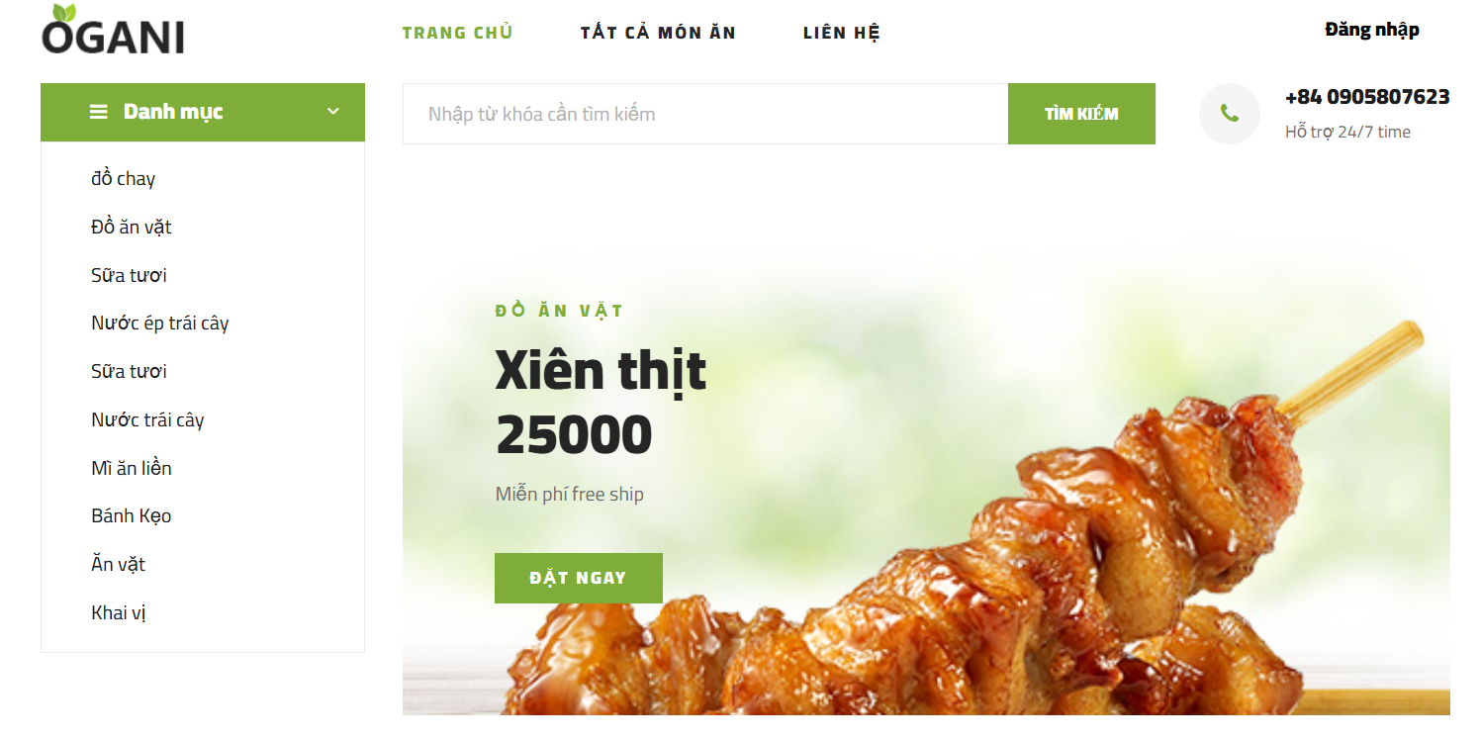

Test Case ID | Mô tả | Quy trình | Điều kiện tiên quyết | Kết quả mong đợi | Kết quả thực tế | Kết quả |  |  |  |  |  | Chú thích
 |  |  |  |  |  | Vòng 1 |  |  | Vòng 2
 |  |  |  |  |  | Trạng thái | Ngày kiểm tra | Người kiểm tra | Trạng thái | Ngày kiểm tra | Người kiểm tra
GUI_SHOW Tìm kiếm món ăn
GUI-TKMA01 | [Danh mục] List Item |  |  | -Label : black -Status : enable | -Label : black -Status : enable | Passed | 2021-03-31 | Tài | Passed | 2021-03-31 | Tài
GUI-TKMA02 | [Nhập từ khóa tìm kiếm] Textbox |  |  | -Text color : black -Status : enable | -Text color : black -Status : enable | Passed | 2021-03-31 | Tài | Passed | 2021-03-31 | Tài
GUI-TKMA03 | [Tìm kiếm] Button |  |  | -Text color : black -Status : enable | -Text color : black -Status : enable | Passed | 2021-03-31 | Tài | Passed | 2021-03-31 | Tài
FUNCTION_SHOW Tìm kiếm món ăn
FUNC-TKMA01 | Xác thực trang tìm kiếm đang hiển thị | 1. Khởi động trang chủ. 2 .Hiển thị trang tìm kiếm. | Truy cập vào hệ thống | Hiển thị trang tìm kiếm. | Hiển thị trang tìm kiếm. | Passed | 2021-03-31 | Tài | Passed | 2021-03-31 | Tài
FUNC-TKMA02 | Tìm kiếm bằng danh mục món ăn | 1. Chọn một danh mục món ăn 3.Nhấn vào danh mục món ăn | Truy cập vào hệ thống | Hiển thị kết quả tìm kiếm với món ăn đã chọn | Hiển thị kết quả tìm kiếm với món ăn đã chọn | Passed | 2021-03-31 | Tài | Passed | 2021-03-31 | Tài
FUNC-TKMA03 | Tìm kiếm bằng từ khóa món ăn | 1. Nhập từ khóa cần tìm 3.Nhấn button"Tìm kiếm" | Truy cập vào hệ thống | Hiển thị kết quả tìm kiếm với món ăn đã nhập | Hiển thị kết quả tìm kiếm với món ăn đã nhập | Passed | 2021-03-31 | Tài | Passed | 2021-03-31 | Tài
FUNC-TKMA04 | Để trống từ khóa tìm kiếm | 2. Nhấn button"Tìm kiếm" | Truy cập vào hệ thống | Thông báo lỗi : "Vui lòng nhập từ khóa tìm kiếm" | Thông báo lỗi : "Vui lòng nhập từ khóa tìm kiếm" | Passed | 2021-03-31 | Tài | Passed | 2021-03-31 | Tài

Quản lý giỏ hàng
Project Name | Website Quản Lý Và Đặt Món Ăn Trên ASP.NET CORE
Module Code | Quản lý giỏ hàng
 | Hoàn thành | Lỗi | Chưa kiểm tra | Bị chặn | Tổng lần kiểm tra
Round 1 | 10 | 0 | 0 | 0 | 10
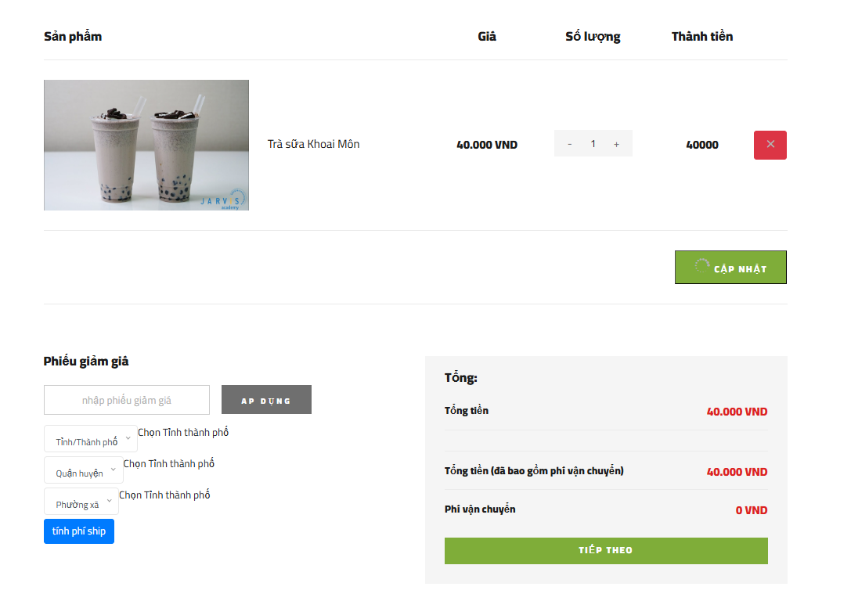
Round 2 | 11 | 0 | 0 | 0 | 11

Test Case ID | Mô tả | Quy trình | Điều kiện tiên quyết | Kết quả mong đợi | Kết quả thực tế | Kết quả |  |  |  |  |  | Chú thích
 |  |  |  |  |  | Vòng 1 |  |  | Vòng 2
 |  |  |  |  |  | Trạng thái | Ngày kiểm tra | Người kiểm tra | Trạng thái | Ngày kiểm tra | Người kiểm tra
GUI_SHOW Quản lý giỏ hàng
GUI-QLGH01 | [Sản phẩm,Số lượng , giá , thành tiền] Label |  |  | -Label : black -Status : enable | -Label : black -Status : enable | Passed | 2021-03-31 | Tài | Passed | 2021-03-31 | Tài
GUI-QLGH02 | [Ảnh món ăn] Image |  |  | -Text color : black -Status : enable | -Text color : black -Status : enable | Passed | 2021-03-31 | Tài | Passed | 2021-03-31 | Tài
GUI-QLGH03 | [Tên món ăn, Giá món ăn , thành tiền] Label |  |  | -Text color : black -Status : enable | -Text color : black -Status : enable | Passed | 2021-03-31 | Tài | Passed | 2021-03-31 | Tài
GUI-QLGH04 | [Số lượng] Textbox |  |  | -Text color : black -Status : enable | -Text color : black -Status : enable | Passed | 2021-03-31 | Tài | Passed | 2021-03-31 | Tài
GUI-QLGH05 | [Xóa] Button |  |  | -Text color : black -Status : enable | -Text color : black -Status : enable | Passed | 2021-03-31 | Tài | Passed | 2021-03-31 | Tài
GUI-QLGH06 | [Phiếu giảm giá] Label |  |  | -Text color : black -Status : enable | -Text color : black -Status : enable | Passed | 2021-03-31 | Tài | Passed | 2021-03-31 | Tài
GUI-QLGH07 | [Nhập phiếu giảm giá] Textbox |  |  | -Text color : black -Status : enable | -Text color : black -Status : enable | Passed | 2021-03-31 | Tài | Passed | 2021-03-31 | Tài
GUI-QLGH08 | [Áp dụng] Button |  |  | -Text color : black -Status : enable | -Text color : black -Status : enable | Passed | 2021-03-31 | Tài | Passed | 2021-03-31 | Tài
GUI-QLGH09 | [tỉnh/thành phố] List Item |  |  | -Text color : black -Status : enable | -Text color : black -Status : enable | Passed | 2021-03-31 | Tài | Passed | 2021-03-31 | Tài
GUI-QLGH10 | [Tiếp theo] Button |  |  | -Text color : black -Status : enable | -Text color : black -Status : enable | Passed | 2021-03-31 | Tài | Passed | 2021-03-31 | Tài
FUNCTION_SHOW Quản lý giỏ hàng
FUNC-QLGH01 | Xác thực trang giỏ hàng đang hiển thị | 1. Đăng nhập 2 .Hiển thị trang chủ 3. Chọn Icon Giỏ hàng | Truy cập vào hệ thống | Hiển thị trang giỏ hàng | Hiển thị trang giỏ hàng | Passed | 2021-03-31 | Tài | Passed | 2021-03-31 | Tài
FUNC-QLGH02 | Thêm món ăn vào giỏ hàng | 1. Chọn một món ăn 2. Nhấn Icon giỏ hàng | Truy cập vào hệ thống | Thêm món ăn vào giỏ hàng thành công | Thêm món ăn vào giỏ hàng thành công | Passed | 2021-03-31 | Tài | Passed | 2021-03-31 | Tài
FUNC-QLGH03 | Thêm món ăn vào giỏ hàng khi hết hàng | 1. Chọn một món ăn 2. Nhấn Icon giỏ hàng | Truy cập vào hệ thống | Không thể thêm vào giỏ hàng , số lượng vượt qua số lượng hiện có | Không thể thêm vào giỏ hàng , số lượng vượt qua số lượng hiện có | Passed | 2021-03-31 | Tài | Passed | 2021-03-31 | Tài
FUNC-QLGH04 | Xác thực trang giỏ hàng đang hiển thị với món ăn thêm vào | 1. Chọn một món ăn 2. Nhấn Icon giỏ hàng | Truy cập vào hệ thống | Hiển thị trang giỏ hàng với món ăn đã thêm vào | Hiển thị trang giỏ hàng với món ăn đã thêm vào | Passed | 2021-03-31 | Tài | Passed | 2021-03-31 | Tài
FUNC-QLGH05 | Tăng , giảm số lượng món ăn | 1. Chọn một món ăn 2. Chọn số lượng tăng 3. Nhấn "Cập nhật" | Truy cập vào hệ thống | Cập nhật giỏ hàng thành công | Cập nhật giỏ hàng thành công | Passed | 2021-03-31 | Tài | Passed | 2021-03-31 | Tài
FUNC-QLGH06 | Tăng số lượng món ăn vượt quá số lượng hiện có | 1. Chọn một món ăn 2. Tăng số lượng vượt quá mức 3. Nhấn "Cập nhật" | Truy cập vào hệ thống | Số lương yêu cầu vượt quá số lượng hiện có . Hiện chỉ còn ... số lượng hiện có | Số lương yêu cầu vượt quá số lượng hiện có . Hiện chỉ còn ... số lượng hiện có | Passed | 2021-03-31 | Tài | Passed | 2021-03-31 | Tài
FUNC-QLGH07 | Xóa món ăn | 1. Chọn một món ăn 2. Nhấn "Xóa" | Truy cập vào hệ thống | Xóa món ăn thành công | Xóa món ăn thành công | Passed | 2021-03-31 | Tài | Passed | 2021-03-31 | Tài
FUNC-QLGH08 | Nhập phiếu giảm giá | 1. Nhập phiếu giảm giá 2. Nhấn "Áp dụng" | Truy cập vào hệ thống | Áp dụng mã giảm giá thành công | Áp dụng mã giảm giá thành công | Passed | 2021-03-31 | Tài | Passed | 2021-03-31 | Tài
FUNC-QLGH09 | Nhập phiếu giảm giá đã hết hạn hoặc sai | 1. Nhập phiếu giảm giá đã hết hạn hoặc sai 2. Nhấn "Áp dụng" | Truy cập vào hệ thống | Mã giảm giá đã hết hạn hoặc hết số lượng | Mã giảm giá đã hết hạn hoặc hết số lượng | Passed | 2021-03-31 | Tài | Passed | 2021-03-31 | Tài
FUNC-QLGH10 | Để trống phiếu giảm giá | 1. Để trống phiếu giảm giá 2. Nhấn "Áp dụng" | Truy cập vào hệ thống | Mã giảm giá đã hết hạn hoặc hết số lượng | Mã giảm giá đã hết hạn hoặc hết số lượng | Passed | 2021-03-31 | Tài | Passed | 2021-03-31 | Tài
FUNC-QLGH11 | Xác thực các thông tin trong giỏ hàng | 1. Đăng nhập 2 .Hiển thị trang chủ 3. Chọn Icon Giỏ hàng | Truy cập vào hệ thống | Hiển thị đúng các thông tin khi tăng giảm , mã giảm giá | Hiển thị đúng các thông tin khi tăng giảm , mã giảm giá | Passed | 2021-03-31 | Tài | Passed | 2021-03-31 | Tài

Quên mật khẩu
Project Name | Website Quản Lý Và Đặt Món Ăn Trên ASP.NET CORE
Module Code | Quên Mật Khẩu
 | Hoàn thành | Lỗi | Chưa kiểm tra | Bị chặn | Tổng lần kiểm tra
Round 1 | 2 | 0 | 0 | 0 | 2
Round 2 | 3 | 0 | 0 | 0 | 3

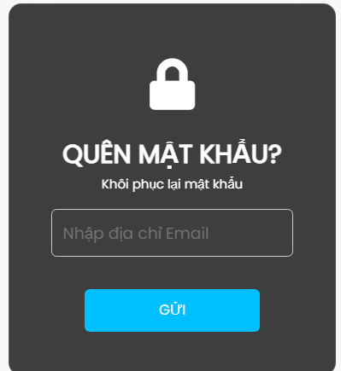

Test Case ID | Mô tả | Quy trình | Điều kiện tiên quyết | Kết quả mong đợi | Kết quả thực tế | Kết quả |  |  |  |  |  | Chú thích
 |  |  |  |  |  | Vòng 1 |  |  | Vòng 2
 |  |  |  |  |  | Trạng thái | Ngày kiểm tra | Người kiểm tra | Trạng thái | Ngày kiểm tra | Người kiểm tra
GUI_SHOW Đăng ký
GUI-DK01 | [Nhập Email] TexBox |  |  | -Label : black -Status : enable | -Label : black -Status : enable | Passed | 2024-12-09 | Hoàng | Passed | 2024-12-09 | Hoàng
GUI-DK02 | [Gửi] Button |  |  | -Text color : black -Status : enable | -Text color : black -Status : enable | Passed | 2024-12-09 | Hoàng | Passed | 2024-12-09 | Hoàng
FUNCTION_SHOW Quên Mật Khẩu
FUNC-DK01 | Xác thực trang quên mật khẩu đang hiển thị | 1. Khởi động trang chủ. 2. Chọn quên mật khẩu 3 .Hiển thị trang quên mật khẩu. | Truy cập vào hệ thống | Hiển thị trang quên mật khẩu. | Hiển thị trang quên mật khẩu. | Passed | 2024-12-09 | Hoàng | Passed | 2024-12-09 | Hoàng
FUNC-DK02 | Nhập thông tin Email | 1. Nhập thông tin các trường 2.Nhấn nút "Gửi" | Truy cập vào hệ thống | Thông báo quên mật khẩu thành công, sau đó mã sẽ được gửi về email | Thông báo quên mật khẩu thành công, sau đó mã sẽ được gửi về email | Passed | 2024-12-09 | Hoàng | Passed | 2024-12-09 | Hoàng
FUNC-DK03 | Để trống trường "Nhập email". | 1. Để trống trường nhập Email 2.Nhấn nút "Gửi" | Truy cập vào hệ thống | Thông báo lỗi : "Vui lòng nhập Email" | Thông báo lỗi : "Vui lòng nhập Email" | Passed | 2024-12-09 | Hoàng | Passed | 2024-12-09 | Hoàng

Đăng xuất
Project Name | Website Quản Lý Và Đặt Món Ăn Trên ASP.NET CORE
Module Code | Đăng Xuất
 | Hoàn thành | Lỗi | Chưa kiểm tra | Bị chặn | Tổng lần kiểm tra
Round 1 | 3 | 0 | 0 | 0 | 8
Round 2 | 3 | 0 | 0 | 0 | 3

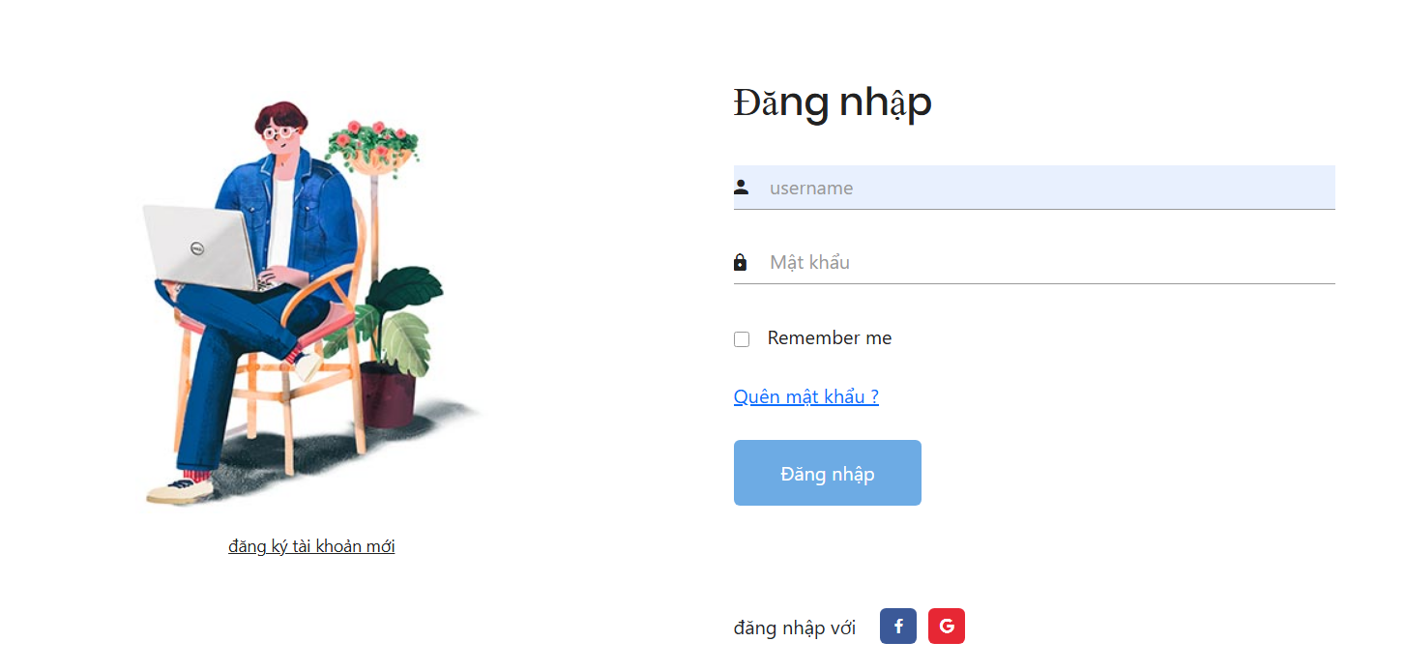

Test Case ID | Mô tả | Quy trình | Điều kiện tiên quyết | Kết quả mong đợi | Kết quả thực tế | Kết quả |  |  |  |  |  | Chú thích
 |  |  |  |  |  | Vòng 1 |  |  | Vòng 2
 |  |  |  |  |  | Trạng thái | Ngày kiểm tra | Người kiểm tra | Trạng thái | Ngày kiểm tra | Người kiểm tra
GUI_SHOW Đăng Xuất
GUI-DK01 | Link Button |  |  | -Label : black -Status : enable | -Label : black -Status : enable | Passed | 2024-12-09 | Hoàng | Passed | 2024-12-09 | Hoàng
FUNCTION_SHOW Quên Mật Khẩu
FUNC-DK01 | Đăng nhập tài khoản | 1. Khởi động trang chủ. 2. Đăng nhập thành công vào tài khoản 3 .Đăng nhập thành công | Truy cập vào hệ thống | Hiển thị đăng nhập thành công | Hiển thị đăng nhập thành công | Passed | 2024-12-09 | Hoàng | Passed | 2024-12-09 | Hoàng
FUNC-DK02 | Xác nhận đăng xuất, Click vào tài khoản | 1. Click vào tài khoản 2. Tài khoản được đăng xuất thành công | Truy cập vào hệ thống | Đăng xuất thành công, sau đó hiển thị về trang đăng nhập | Đăng xuất thành công, sau đó hiển thị về trang đăng nhập | Passed | 2024-12-09 | Hoàng | Passed | 2024-12-09 | Hoàng

Danh sách món ăn
Project Name | Website Quản Lý Và Đặt Món Ăn Trên ASP.NET CORE
Module Code | Danh sách món ăn
 | Hoàn thành | Lỗi | Chưa kiểm tra | Bị chặn | Tổng lần kiểm tra
Round 1 | 8 | 0 | 0 | 0 | 8
Round 2 | 8 | 0 | 0 | 0 | 8
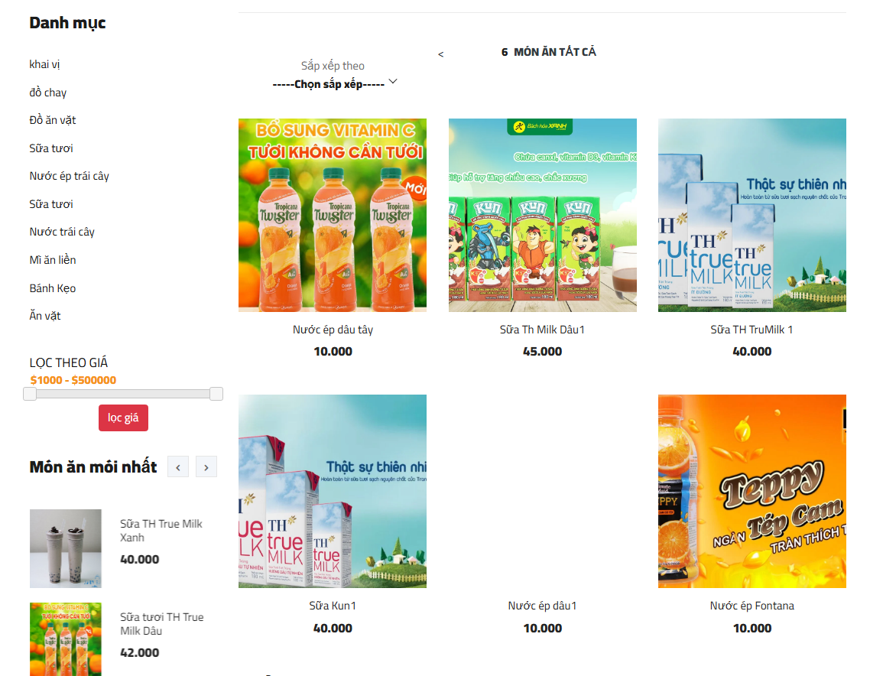

Test Case ID | Mô tả | Quy trình | Điều kiện tiên quyết | Kết quả mong đợi | Kết quả thực tế | Kết quả |  |  |  |  |  | Chú thích
 |  |  |  |  |  | Vòng 1 |  |  | Vòng 2
 |  |  |  |  |  | Trạng thái | Ngày kiểm tra | Người kiểm tra | Trạng thái | Ngày kiểm tra | Người kiểm tra
GUI_SHOW Đăng nhập
GUI-DN01 | [Ảnh hiển thị] IMG |  |  | -Label : black -Status : enable | -Label : black -Status : enable | Passed | 2024-12-09 | Hoàng | Passed | 2024-12-09 | Hoàng
GUI-DN02 | [Tên món ăn] Label |  |  | -Text color : black -Status : enable | -Text color : black -Status : enable | Passed | 2024-12-09 | Hoàng | Passed | 2024-12-09 | Hoàng
GUI-DN03 | [Giá món ăn] Label |  |  | -Text color : black -Status : enable | -Text color : black -Status : enable | Passed | 2024-12-09 | Hoàng | Passed | 2024-12-09 | Hoàng
GUI-DK04 | [Thêm vào giỏ hàng] Icon |  |  | -Text color : white -Status : enable | -Text color : white -Status : enable | Passed | 2024-12-09 | Hoàng | Passed | 2024-12-09 | Hoàng
GUI-DK05 | [Yêu thích sản phẩm] Icon |  |  | - icon -Status : enable | -Icon : red -Status : enable | Passed |  | Hoàng | Passed |  | Hoàng
FUNCTION_SHOW Danh Sách Món Ăn
FUNC-DN01 | Truy cập vào trang chủ Website thành công | Truy cập vào website | Truy cập vào hệ thống | Hiển thị trang chủ website | Hiển thị trang chủ website | Passed | 2024-12-09 | Hoàng | Passed | 2024-12-09 | Hoàng
FUNC-DN02 | Truy cập vào Tất Cả Món Ăn | Click vào Tất Cả Món Ăn | Truy cập vào hệ thống | Hiển thị Tất cả món ăn | Hiển thị Tất cả món ăn | Passed | 2024-12-09 | Hoàng | Passed | 2024-12-09 | Hoàng

